Sheet1
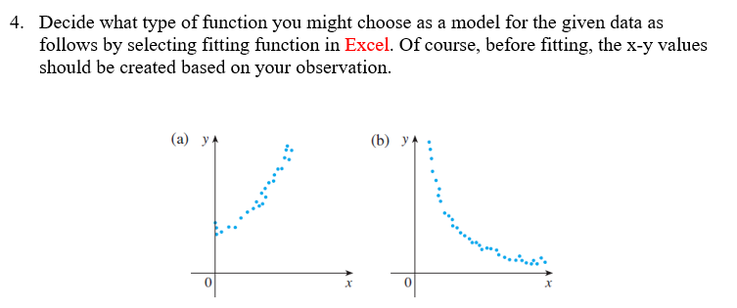

a. | x | y
 | 0 | 0
 | 1 | 3
 | 2 | 8
 | 3 | 15
 | 4 | 24
 | 5 | 35
 | 6 | 48
 | 7 | 63
 | 8 | 80
 | 9 | 99
 | 10 | 120

b. | x | y
 | 0 | 50
 | 1 | 37.040911034
 | 2 | 27.440581805
 | 3 | 20.328482987
 | 4 | 15.059710596
 | 5 | 11.156508007
 | 6 | 8.2649444111
 | 7 | 6.1228214126
 | 8 | 4.5358976645
 | 9 | 3.360275637
 | 10 | 2.4893534184

